Per 1d
4. Membut Node cabang dari gain terbesar

 | Total | Data | ya | tidak | entropy
 |  | 8 | 3 | 5 | 0.954434003

 | berat | Jumlah | Ya | Tidak | Entropy
 | overweight | 4 | 3 | 1 | 0.81127812446
 | underweight | 2 | 0 | 2 | 0
 | average | 2 | 0 | 2 | 0

 |  |  |  | Atribut | Gain
 |  |  |  | Usia | 0.04879494077
 |  |  |  | Berat | 0.54879494077
 |  |  |  | Kelamin | 0.015712127459

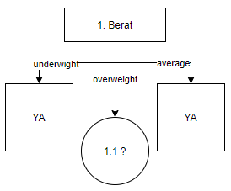

 | No | Usia | Berat | Jns Kel | Hipertensi
 | 1 | muda | overweight | pria | ya
 | 2 | tua | overweight | pria | tidak
 | 3 | tua | overweight | pria | ya
 | 4 | tua | overweight | wanita | ya

